説明
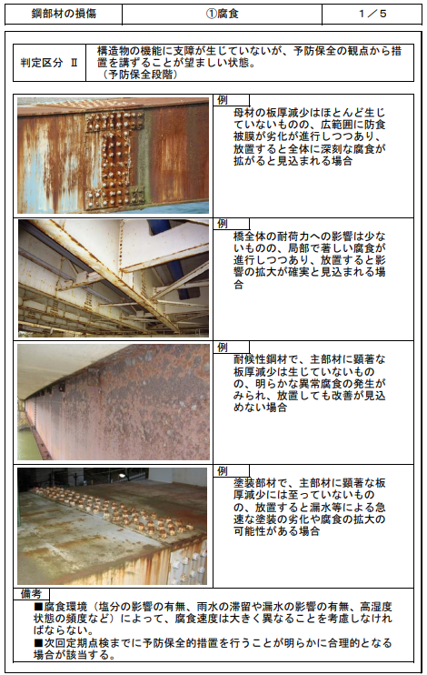

部材：
部材、変状種類、判定区分の選択肢は、それぞれ「M_BUZAI_ZAIRYOU」「M_DAMAGE_SHURUI_TABLET」「M_SHINDAN」から取得

変状種類：

判定区分：

入力

部材、変状種類、判定区分のセレクトボックスのonchangeイベント発生時に、選択中の条件に一致する「M_TENKEN_HANREI.NAME_FILE」の画像を表示。
複数枚ある場合は、NO_FILEの昇順で並べてページ切替できるようにすること。

